Sheet1
billion_pixel_results

 |  | 新高橋 | 萬年橋１ | 萬年橋２ | 萬年橋合体

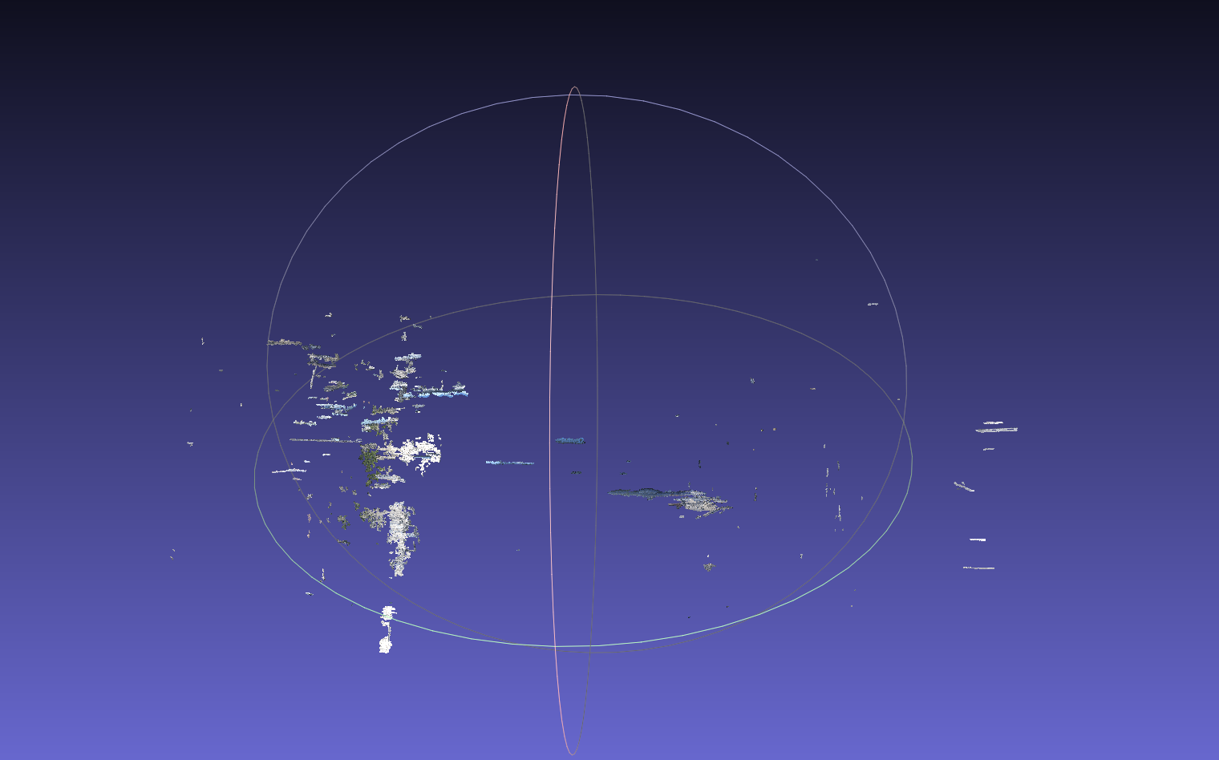
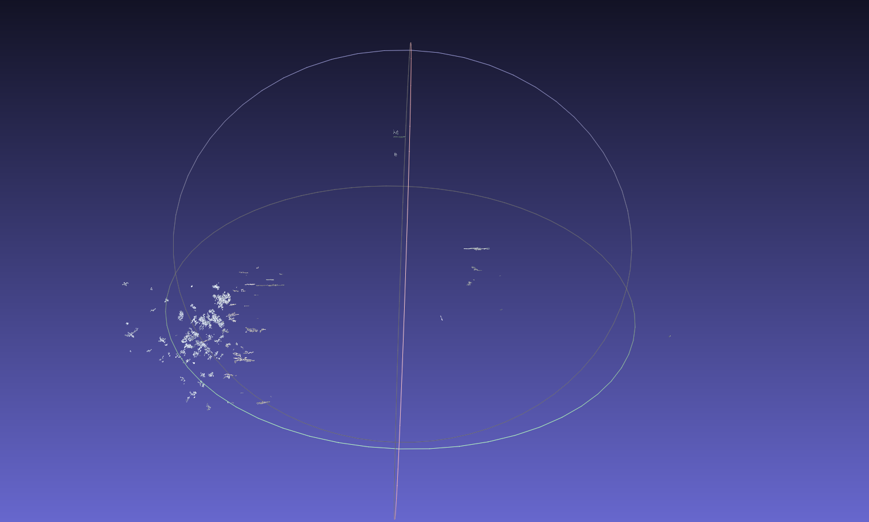
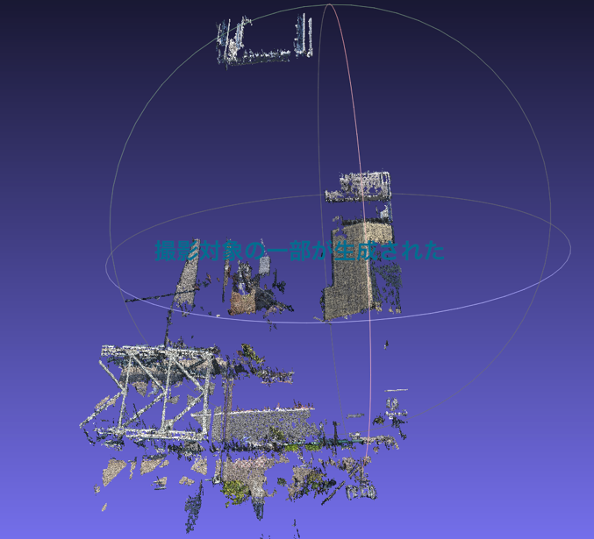
 | visualSfMによる点群生成 | 不可，生成された場所自体はあってそうだけど，ほとんどゴミみたいな状態，何が生成されたかわからない | 不可，生成された場所自体はあってそうだけど，ほとんどゴミみたいな状態，何が生成されたかわからない | 不可，橋梁の一部のみ生成された
 | カメラ位置 | 点群とカメラ位置を表示したときに，位置姿勢は間違ってなさそうに見える． カメラの外部パラメータを利用したエピポーラ拘束によってエピポーラ線を引いた時に全く正しい位置を通らないことから，正確な位置姿勢が求められていない？ | 点群とカメラ位置を表示したときに，位置姿勢は間違ってなさそうに見える | 点群とカメラ位置を表示したときに，位置姿勢は間違ってなさそうに見える
 | 点群生成結果

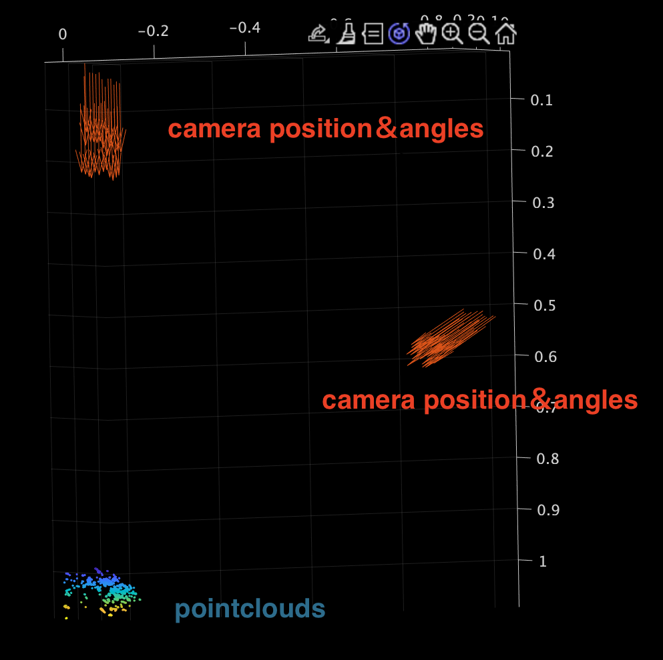
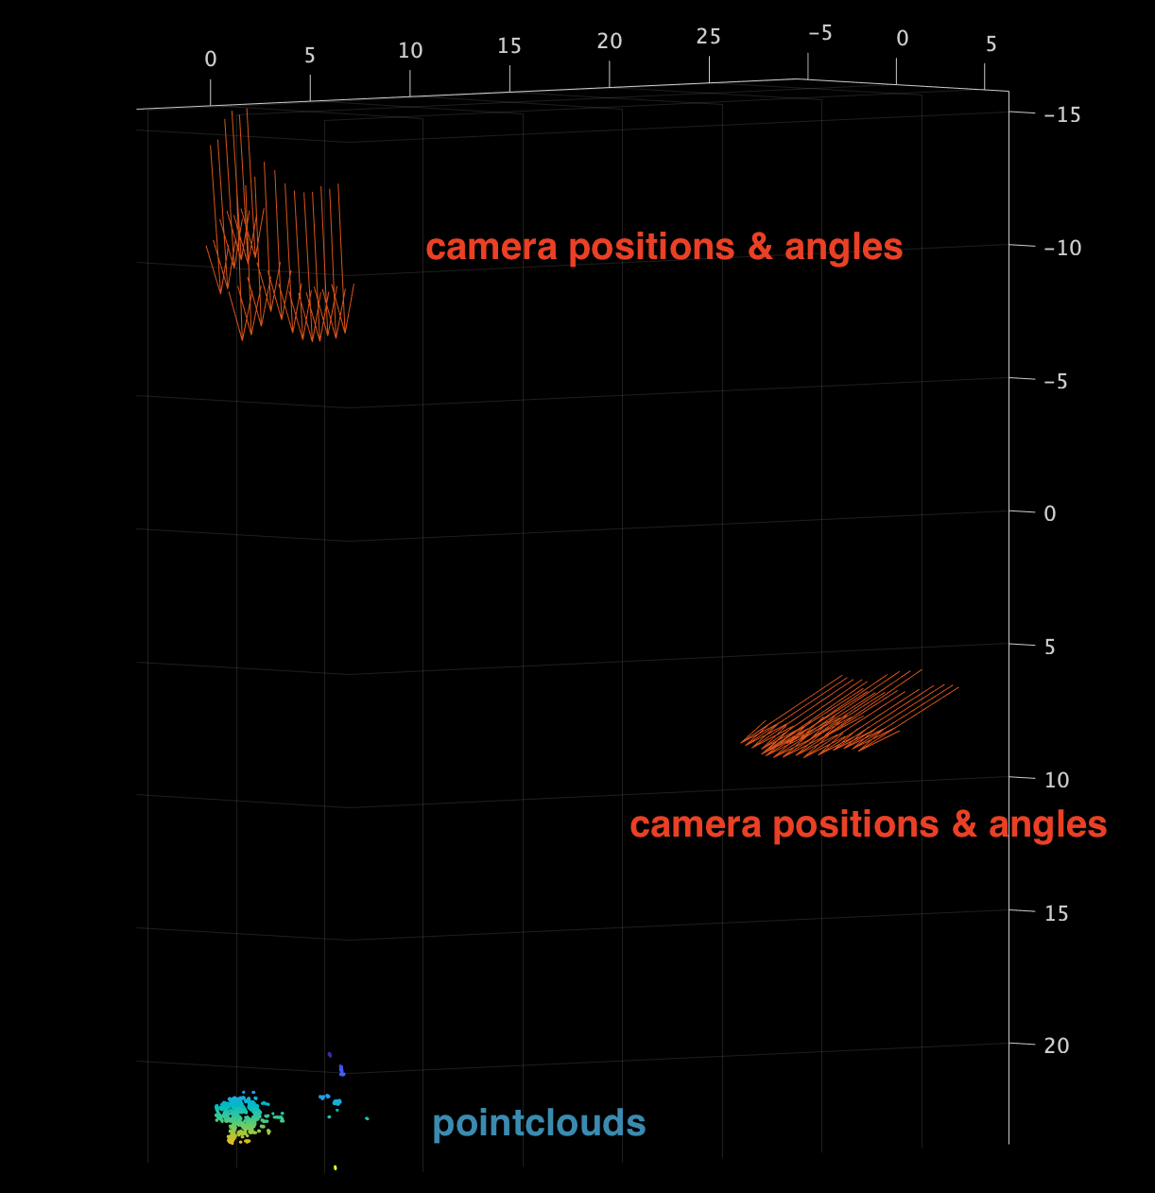
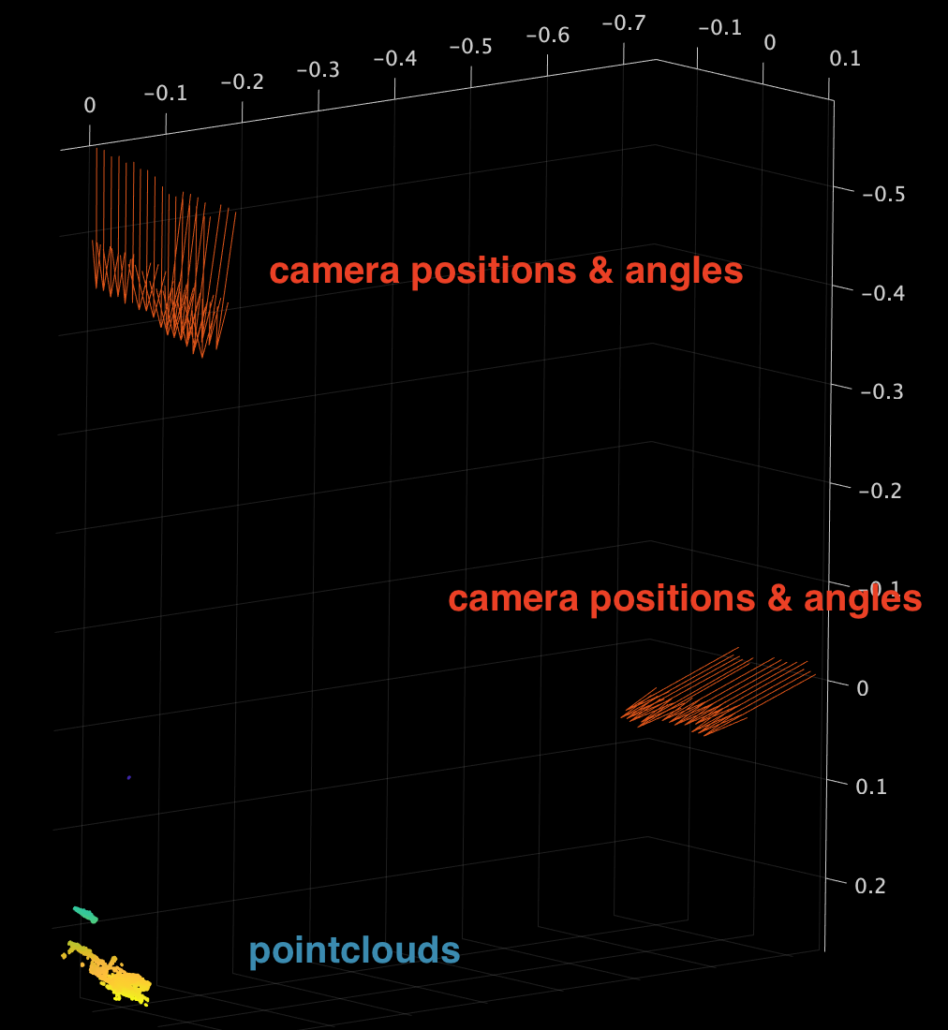
 | カメラ位置姿勢推定結果

 | エピポーラ線の計算結果 | 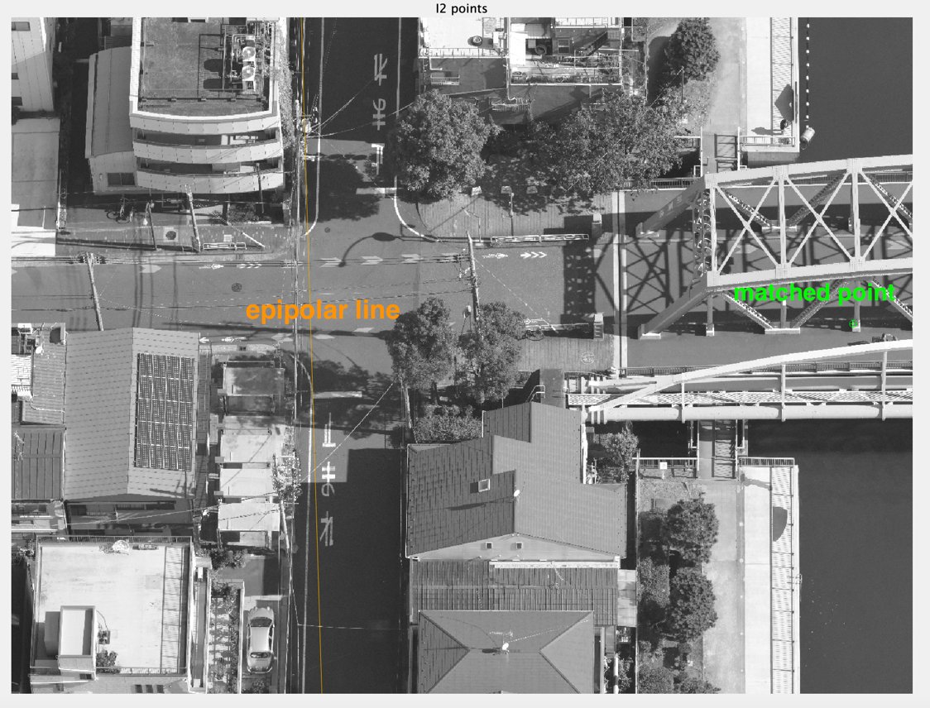
 | エピポーラ線と点の距離
 | 撮影角度 | 橋梁の上流側と下流側の２アングル．ベクトル表示からみられる通り，同じ方向を向いたまま並行移動して撮影が行われたような結果になっている | 橋梁の上流側と下流側の２アングル．ベクトル表示からみられる通り，同じ方向を向いたまま並行移動して撮影が行われたような結果になっている | 橋梁の上流側と下流側の２アングル．ベクトル表示からみられる通り，同じ方向を向いたまま並行移動して撮影が行われたような結果になっている
 | オーバーラップ | カメラ位置と画像を見た限りでは十分に見える | カメラ位置と画像を見た限りでは十分に見える | カメラ位置と画像を見た限りでは十分に見える
 | 撮影枚数 | 48枚 | 38枚 | 38枚

